Sheet1
Model | C4.5 tanpa REP | Data Test
 |  |  | NR1 | NR2 | NR3 | NR4 | NR5 | NR6 | NR7 | IP | Penghasilan Orang Tua | Tanggungan Orang Tua | Tahun Masuk | Usia | Decision | Outcome_Test
 |  | 14 | 3.29 | 3.11 | 3.17 | 3.05 | 2.73 | 3.45 | 3.19 | 3.19 | 1500000 | 3 | 2017 | 18 | Iya | Iya
 |  | 19 | 3.76 | 3.47 | 3.52 | 3.32 | 3.33 | 3.48 | 3.79 | 3.48 | 1500000 | 2 | 2017 | 20 | Tidak | Iya
 |  | 10 | 3.65 | 3.53 | 3.21 | 3.4 | 3.2 | 3.42 | 3.57 | 3.58 | 2000000 | 4 | 2017 | 18 | Iya | Iya
 |  | 7 | 3.47 | 3.89 | 3.38 | 3.2 | 3.71 | 3.64 | 3.71 | 3.69 | 2341350 | 3 | 2017 | 18 | Iya | Iya
 |  | 6 | 3.32 | 3.29 | 2.7 | 2.12 | 2.39 | 3.05 | 3.46 | 3.23 | 2500000 | 3 | 2017 | 21 | Iya | Iya

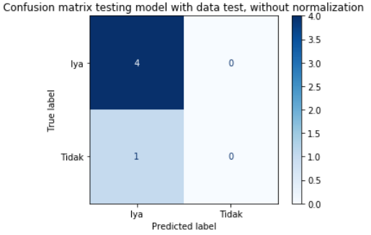
 |  | P (Iya) | 4 |  |  |  |  |  |  | Akurasi | =(TP+TN)/(P+N)
 |  | N (Tidak) | 1 |  |  |  |  |  |  |  | =(4+0)/(4+1)
 |  | TP | 4 |  |  |  |  |  |  |  | =0,8
 |  | TN | 0
 |  | FP | 1
 |  | FN | 0

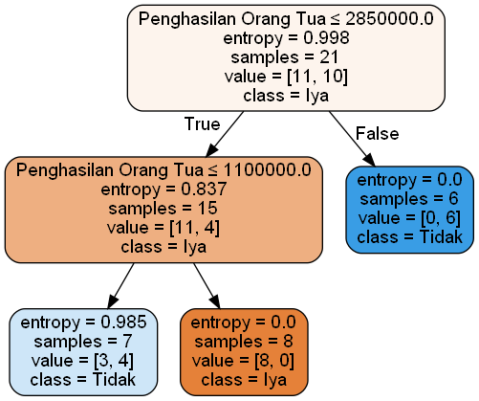
Model | C4.5 dengan REP | Data Test
 |  |  | NR1 | NR2 | NR3 | NR4 | NR5 | NR6 | NR7 | IP | Penghasilan Orang Tua | Tanggungan Orang Tua | Tahun Masuk | Usia | Decision | Outcome_Test
 |  | 14 | 3.29 | 3.11 | 3.17 | 3.05 | 2.73 | 3.45 | 3.19 | 3.19 | 1500000 | 3 | 2017 | 18 | Iya | Iya
 |  | 19 | 3.76 | 3.47 | 3.52 | 3.32 | 3.33 | 3.48 | 3.79 | 3.48 | 1500000 | 2 | 2017 | 20 | Tidak | Iya
 |  | 10 | 3.65 | 3.53 | 3.21 | 3.4 | 3.2 | 3.42 | 3.57 | 3.58 | 2000000 | 4 | 2017 | 18 | Iya | Iya
 |  | 7 | 3.47 | 3.89 | 3.38 | 3.2 | 3.71 | 3.64 | 3.71 | 3.69 | 2341350 | 3 | 2017 | 18 | Iya | Iya
 |  | 6 | 3.32 | 3.29 | 2.7 | 2.12 | 2.39 | 3.05 | 3.46 | 3.23 | 2500000 | 3 | 2017 | 21 | Iya | Iya

 |  | P (Iya) | 4 |  |  |  |  |  |  | Akurasi | =(TP+TN)/(P+N)
 |  | N (Tidak) | 1 |  |  |  |  |  |  |  | =(4+0)/(4+1)
 |  | TP | 4 |  |  |  |  |  |  |  | =0,8
 |  | TN | 0
 |  | FP | 1
 |  | FN | 0

